Solicitud gráfica
 | Área: | Matemáticas |  |  | Fecha:
 | Grado: | 10
 | Título del tema: | Las funciones trigonométricas |  |  | ¿Cuaderno de estudio o recurso? | Recurso
 | Editor: | Adriana Ma. Pachón |  |  | Motor del recurso | M8A

 | Código guión o recurso: | MA_10_03_CO_REC50 | ← Para determinar este código, visite la hoja de Ayuda
 |  |  |  |  | ESPECIFICACIÓN DE ARCHIVOS A ENTREGAR
Núm. | Archivo Shutterstock o ruta en web | Imagen para: | Tipo | Ubicación de la imagen en el recurso M8A | Nombre imagen SMALL | Tamaño imagen SMALL | Nombre imagen ZOOM | Tamaño imagen ZOOM | Descripción | Observaciones
IMG01 | Ver descripción | Recurso M8A | Ilustración | Contenido | MA_10_03_CO_REC50_IMG01n.png | 286 x 286 px | MA_10_03_CO_REC50_IMG01a.png | 500 x 500 px | Ilustrar la función: sen(x)-cos(x) Incluir nombres en los ejes. Imagen para pregunta 1. | 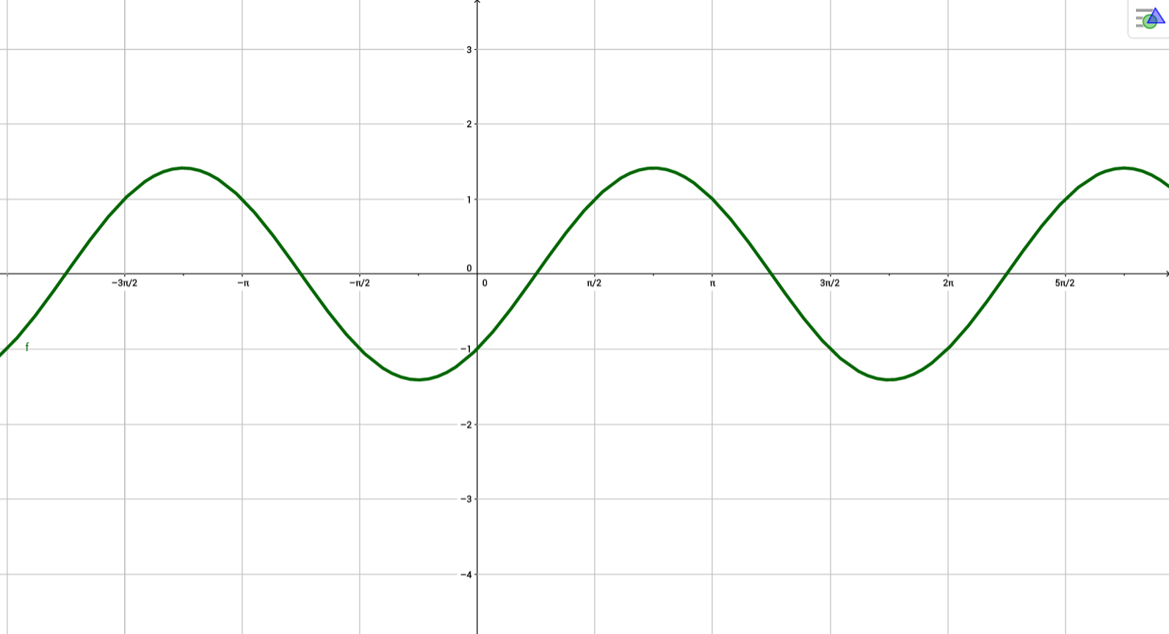
IMG02 | Ver descripción | Recurso M8A | Ilustración | Contenido | MA_10_03_CO_REC50_IMG02n.png | 286 x 286 px | MA_10_03_CO_REC50_IMG02a.png | 500 x 500 px | Ilustrar la función: sen(x) + cos(x) Incluir nombres en los ejes. Imagen para pregunta 2. | 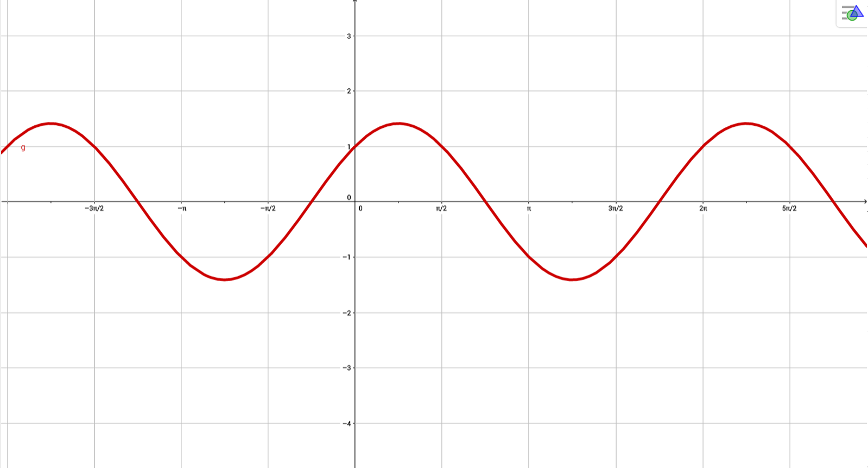
IMG03 | Ver descripción | Recurso M8A | Ilustración | Contenido | MA_10_03_CO_REC50_IMG03n.png | 286 x 286 px | MA_10_03_CO_REC50_IMG03a.png | 500 x 500 px | Ilustrar la función: cos(x) + cos(x) Incluir nombres en los ejes. Imagen para pregunta 3. | 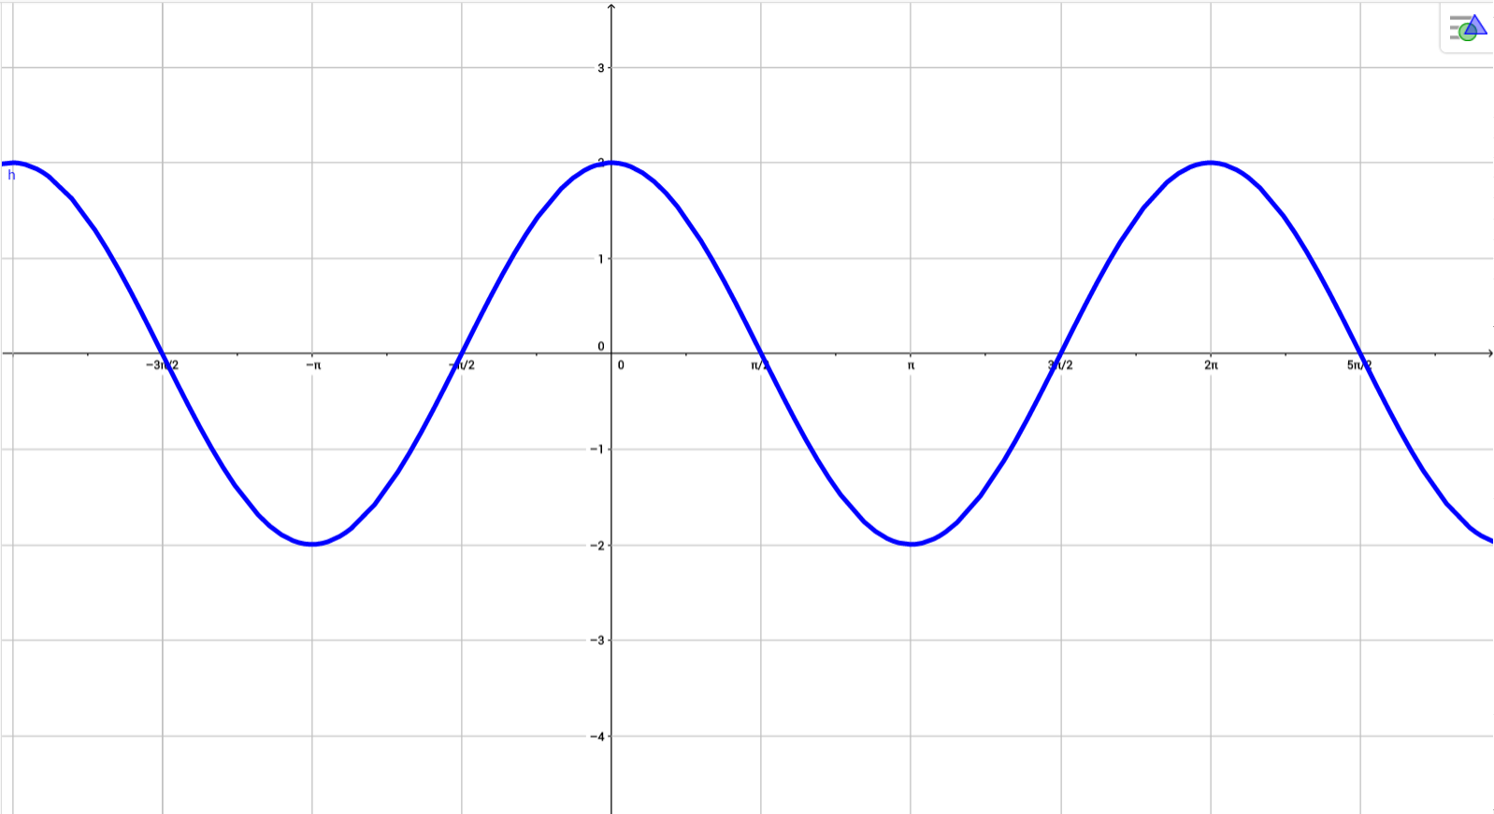
IMG04 | Ver descripción | Recurso M8A | Ilustración | Contenido | MA_10_03_CO_REC50_IMG04n.png | 286 x 286 px | MA_10_03_CO_REC50_IMG04a.png | 500 x 500 px | Ilustrar la función: cos(x)-cos(x) Incluir nombres en los ejes. Imagen para pregunta 4. | 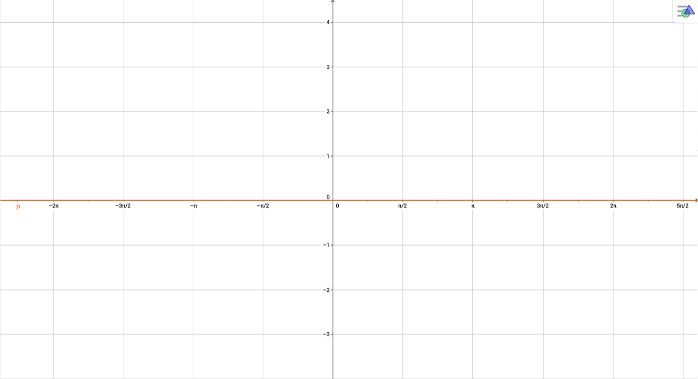
IMG05 | Ver descripción | Recurso M8A | Ilustración | Contenido | MA_10_03_CO_REC50_IMG05n.png | 286 x 286 px | MA_10_03_CO_REC50_IMG05a.png | 500 x 500 px | Ilustrar la función: sen(x)+sen(x) Incluir nombres en los ejes. Imagen para pregunta 5. | 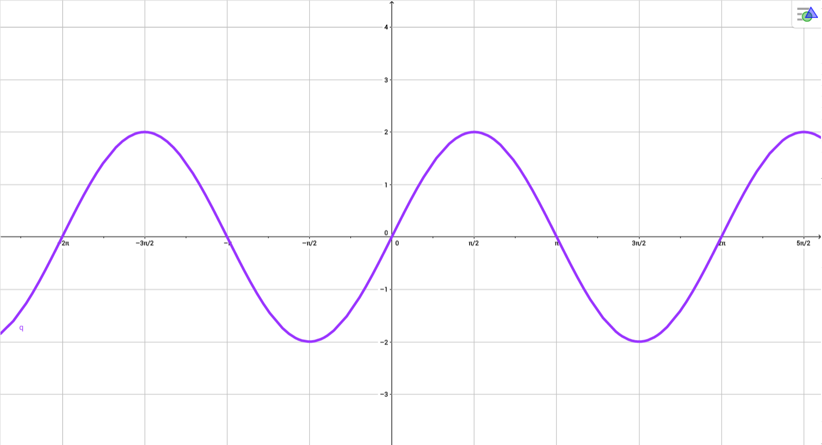
IMG06 | Ver descripción | Recurso M8A | Ilustración | Contenido | MA_10_03_CO_REC50_IMG06n.png | 286 x 286 px | MA_10_03_CO_REC50_IMG06a.png | 500 x 500 px | Ilustrar la función: cos(x)-sen(x) Incluir nombres en los ejes. Imagen para pregunta 6. | 